Suivi Congés & RTT

 |  |  | Suivi Congés & RTT 2021

 | COMPTEURS |  |  |  | A poser avant le |  | Reliquat 2020 |  |  | Droits 2021 |  | Déjà posés | Reste à poser
 | Congés Payés de base |  |  |  | 2022-01-31 |  |  |  |  | 27.0 |  | 0 | 27.0 | (100%)
 | Congés Payés d'Ancienneté (CPA) |  |  |  | 2022-01-31 |  |  |  |  |  |  | 0 | 0 | (0%)
 | Congés Exceptionnels |  |  |  | 2022-01-31 |  |  |  |  |  |  | 0 | 0 | (0%)
 | RTT Salarié (*) |  |  |  | 2022-01-31 |  |  |  |  |  |  | 0 | 0 | (0%)
 | RTT Management (**) |  |  |  | 2022-01-31 |  |  |  |  |  |  | 0 | 0 | (0%)
 | Q2 |  |  |  | 2021-12-31 |  |  |  |  |  |  | 0 | 0 | (0%)
 | CET |  |  |  |  |  |  |  |  |  |  | 0 | 0 | (0%)
 | Heures Supplémentaires en RC |  |  |  |  |  |  |  |  |  |  | 0 | 0 | (0%)
 | (*) Poser avant le 31/03/2022 pour les AC |  |  |  |  |  |  |  |  | 27.0 |  | 0 | 27.0 | (100%)
 | (**) Considérés comme RTT Salarié pour les AC
Il faut renseigner les cellules fond jaune, puis ventiler vos jours dans les bonnes colonnes.
 | Liste des jours de congés déjà pris ou non, ou planifiés
! | Du |  | Au |  |  | Jours Ouvrés | CP | CPA | CP Ex. | RTT S | RTT M | Q2 | CET | RC | HS en RC(1) | CPA
+ |  |  |  |  |  |  |  |  |  |  |  |  |  |  | J | 0.0
+ |  |  |  |  |  |  |  |  |  |  |  |  |  |  | F | 0.0
+ |  |  |  |  |  |  |  |  |  |  |  |  |  |  | M | 0.0
+ |  |  |  |  |  |  |  |  |  |  |  |  |  |  | A | 0.0
+ |  |  |  |  |  |  |  |  |  |  |  |  |  |  | M | 0.0
+ |  |  |  |  |  |  |  |  |  |  |  |  |  |  | J | 0.0
+ |  |  |  |  |  |  |  |  |  |  |  |  |  |  | J | 0.0
+ |  |  |  |  |  |  |  |  |  |  |  |  |  |  | A | 0.0
+ |  |  |  |  |  |  |  |  |  |  |  |  |  |  | S | 0.0
+ |  |  |  |  |  |  |  |  |  |  |  |  |  |  | O | 0.0
+ |  |  |  |  |  |  |  |  |  |  |  |  |  |  | N | 0.0
+ |  |  |  |  |  |  |  |  |  |  |  |  |  |  | D | 0.0
+ |  |  |  |  |  |  |  |  |  |  |  |  |  |  | (1) Repos Compensateur (hors HS payées) | 0.0
+ |  |  |  |  |  |  |  |  |  |  |  |  |  |  |  | 0.0
+ |  |  |  |  |  |  |  |  |  |  |  |  |  |  |  | 0.0
+ |  |  |  |  |  |  |  |  |  |  |  |  |  |  |  | 0.0
+ |  |  |  |  |  |  |  |  |  |  |  |  |  |  |  | 0.0
+ |  |  |  |  |  |  |  |  |  |  |  |  |  |  |  | 0.0
+ |  |  |  |  |  |  |  |  |  |  |  |  |  |  |  | 0.0
+ |  |  |  |  |  |  |  |  |  |  |  |  |  |  |  | 0.0
+ |  |  |  |  |  |  |  |  |  |  |  |  |  |  |  | 0.0
+ |  |  |  |  |  |  |  |  |  |  |  |  |  |  |  | 0.0
+ |  |  |  |  |  |  |  |  |  |  |  |  |  |  |  | 0.0
+ |  |  |  |  |  |  |  |  |  |  |  |  |  |  |  | 0.0
+ |  |  |  |  |  |  |  |  |  |  |  |  |  |  |  | 0.0
+ |  |  |  |  |  |  |  |  |  |  |  |  |  |  |  | 0.0
+ |  |  |  |  |  |  |  |  |  |  |  |  |  |  |  | 0.0
+ |  |  |  |  |  |  |  |  |  |  |  |  |  |  |  | 0.0
+ |  |  |  |  |  |  |  |  |  |  |  |  |  |  |  | 0.0
+ |  |  |  |  |  |  |  |  |  |  |  |  |  |  |  | 0.0
+ |  |  |  |  |  |  |  |  |  |  |  |  |  |  |  | 0.0
+ |  |  |  |  |  |  |  |  |  |  |  |  |  |  |  | 0.0
+ |  |  |  |  |  |  |  |  |  |  |  |  |  |  |  | 0.0
 | (INSERER AVANT CETTE LIGNE)

 | Déjà pris/planifié |  |  |  |  | 0% | 0 | 0 | 0 | 0 | 0 | 0 | 0 | 0 | 0
 | Solde |  |  |  |  | 100% | 27.0 | 0 | 0 | 0 | 0 | 0 | 0 | 0 | 27.0

 | Récap. |  | 2021-01-01 | 2021-02-01 | 2021-03-01 | 2021-04-01 | 2021-05-01 | 2021-06-01 | 2021-07-01 | 2021-08-01 | 2021-09-01 | 2021-10-01 | 2021-11-01 | 2021-12-01 | 2022-01-01
 | Congés Payés de base
 | CPA
 | Congés Exceptionnels
 | RTT Salarié
 | RTT Management
 | Q2
 | Repos Compensateur
 |  | Total

CPA
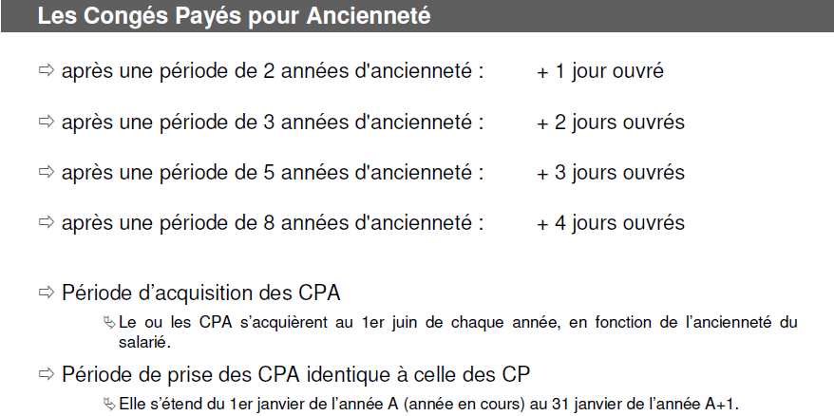

RTT
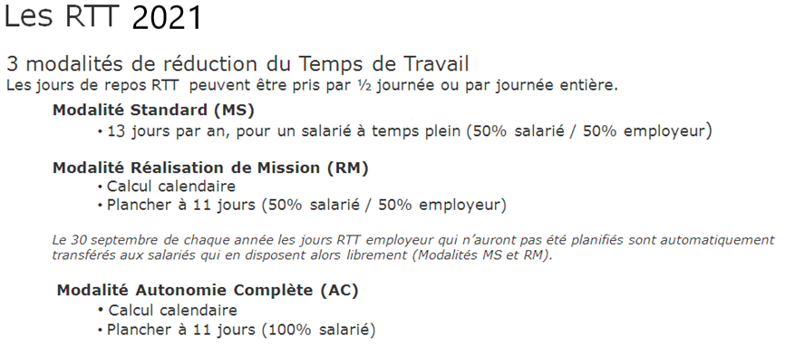

Q2
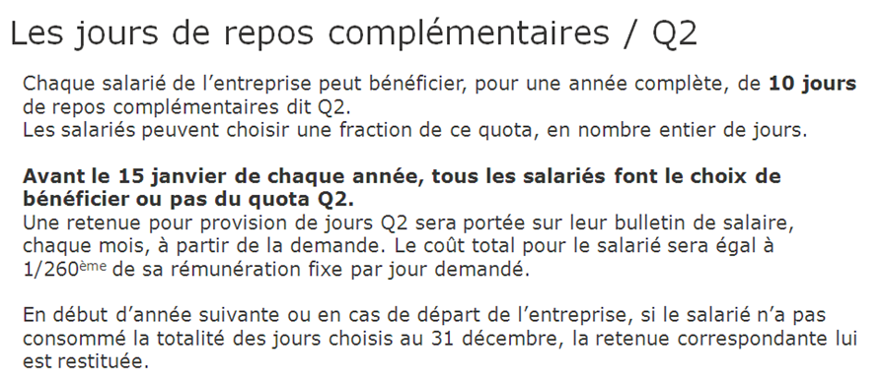

Modalités CP
